4.รวม 68
โครงการภายใต้เป้าหมายแผนแม่บทย่อย : 090101 การขยายตัวของผลิตภัณฑ์มวลรวมของพื้นที่เขตพัฒนาพิเศษภาคตะวันออกเพิ่มขึ้น
กรุณา Log in เข้าระบบ eMENSCR ก่อนดำเนินการ Click ที่ link โครงการนั้น ๆ
หมายเหตุ : หากไม่ Login จะไม่สามารถดูรายละเอียดโครงการได้

ชื่อโครงการ / การดำเนินงาน | วันที่เริ่มต้นโครงการ | ปีงบประมาณ | วันที่สิ้นสุดโครงการ | หน่วยงานระดับกองหรือเทียบเท่า | หน่วยงานระดับกรมหรือเทียบเท่า | หน่วยงานระดับกระทรวงหรือเทียบเท่า | ประเภทโครงการ | องค์ประกอบ | ปัจจัย
WM1.1.4 โครงการเพิ่มกำลังผลิตสถานีผลิตน้ำห้วยตู้ ตำบลนาจอมเทียน อำเภอสัตหีบ จังหวัดชลบุรี | ตุลาคม 2563 | 2564 | กันยายน 2564 | กองแผนและวิชาการ | การประปาส่วนภูมิภาค | กระทรวงมหาดไทย |  | 090101V01 | 090101V01F01
(แผนงานบูรณาการพื้นที่ระดับภาค) โครงการ/การดำเนินการ: กปภ.สาขาชนบท งานย้ายแนวท่อทางหลวงหมายเลข 229 กม.ที่ 9+650 ถึง 11+845 ตำบลชนบท อำเภอชนบท จังหวัดขอนแก่น (ตามแผนปฏิบัติการ 2564) หน้า ก-53 | ตุลาคม 2563 | 2564 | กันยายน 2564 | กองแผนและวิชาการ | การประปาส่วนภูมิภาค | กระทรวงมหาดไทย |  | 090101V01 | 090101V01F01
WM1.1.4 โครงการก่อสร้างสถานีจ่ายน้ำห้วยใหญ่ ตำบลห้วยใหญ่ อำเภอบางละมุง จังหวัดชลบุรี | ตุลาคม 2563 | 2564 | กันยายน 2564 | กองแผนและวิชาการ | การประปาส่วนภูมิภาค | กระทรวงมหาดไทย |  | 090101V01 | 090101V01F01
WM1.1.4 โครงการก่อสร้างสถานีสูบน้ำและวางท่อน้ำดิบจากคลองห้วยยายร้า-อ่างเก็บน้ำชากนอก ตำบลห้วยใหญ่ อำเภอบางละมุง จังหวัดชลบุรี | ตุลาคม 2563 | 2564 | ธันวาคม 2565 | กองแผนและวิชาการ | การประปาส่วนภูมิภาค | กระทรวงมหาดไทย |  | 090101V01 | 090101V01F01
WM1.1.3 งานรื้อย้ายแนวท่อประปาหลบการก่อสร้างรถไฟความเร็วสูงเชื่อมสามสนามบิน กม.109+951-126+355 ตำบลหนองข้างคอก อำเภอเมืองชลบุรี จังหวัดชลบุรี | ตุลาคม 2563 | 2564 | กันยายน 2564 | กองแผนและวิชาการ | การประปาส่วนภูมิภาค | กระทรวงมหาดไทย |  | 090101V01 | 090101V01F01
WM1.1.3 งานรื้อย้ายแนวท่อประปาหลบการก่อสร้างรถไฟความเร็วสูงเชื่อมสามสนามบิน กม.123+445-126+355 ตำบลบางพระ อำเภอศรีราชา จังหวัดชลบุรี | ตุลาคม 2563 | 2564 | กันยายน 2564 | กองแผนและวิชาการ | การประปาส่วนภูมิภาค | กระทรวงมหาดไทย |  | 090101V01 | 090101V01F01
WM1.1.3 งานรื้อย้ายแนวท่อประปาหลบการก่อสร้างรถไฟความเร็วสูงเชื่อมสามสนามบิน กม.134+490-136+636 ตำบลสุรศักดิ์ อำเภอศรีราชา จังหวัดชลบุรี | ตุลาคม 2563 | 2564 | กันยายน 2564 | กองแผนและวิชาการ | การประปาส่วนภูมิภาค | กระทรวงมหาดไทย |  | 090101V01 | 090101V01F01
WM1.1.3 งานรื้อย้ายแนวท่อประปาหลบการก่อสร้างรถไฟความเร็วสูงเชื่อมสามสนามบิน กม.158+100-158+200 ตำบลนาเกลือ อำเภอบางละมุง จังหวัดชลบุรี | ตุลาคม 2563 | 2564 | กันยายน 2564 | กองแผนและวิชาการ | การประปาส่วนภูมิภาค | กระทรวงมหาดไทย |  | 090101V01 | 090101V01F01
WM1.1.3 งานย้ายแนวท่อหลบการก่อสร้างปรับปรุงขยายถนนสุขุมวิท ตำบลเนินพระ อำเภอเมืองระยอง จังหวัดระยอง | ตุลาคม 2563 | 2564 | กันยายน 2564 | กองแผนและวิชาการ | การประปาส่วนภูมิภาค | กระทรวงมหาดไทย |  | 090101V01 | 090101V01F01
WM 1.1.2 งานวางท่อเสริมประสิทธิภาพการจ่ายน้ำ ตำบลสระสี่เหลี่ยม อำเภอพนัสนิคม จังหวัดชลบุรี | ตุลาคม 2563 | 2564 | กันยายน 2564 | กองระบบจำหน่าย | การประปาส่วนภูมิภาค | กระทรวงมหาดไทย |  | 090101V01 | 090101V01F01
WM 1.1.2 งานวางท่อเสริมประสิทธิภาพการจ่ายน้ำ ตำบลเขาคันทรง อำเภอศรีราชา จังหวัดชลบุรี | ตุลาคม 2563 | 2564 | กันยายน 2564 | กองระบบจำหน่าย | การประปาส่วนภูมิภาค | กระทรวงมหาดไทย |  | 090101V01 | 090101V01F01
WM 1.1.2 งานวางท่อเสริมประสิทธิภาพการจ่ายน้ำ ตำบลคลองตะเกรา อำเภอท่าตะเกียบ จังหวัดฉะเชิงเทรา | ตุลาคม 2563 | 2564 | กันยายน 2564 | กองระบบจำหน่าย | การประปาส่วนภูมิภาค | กระทรวงมหาดไทย |  | 090101V01 | 090101V01F01
WM 1.1.2 งานวางท่อเสริมประสิทธิภาพการจ่ายน้ำ ตำบลเขาหินซ้อน อำเภอพนมสารคาม จังหวัดฉะเชิงเทรา | ตุลาคม 2563 | 2564 | กันยายน 2564 | กองระบบจำหน่าย | การประปาส่วนภูมิภาค | กระทรวงมหาดไทย |  | 090101V01 | 090101V01F01
WM 1.1.2 งานวางท่อเสริมประสิทธิภาพการจ่ายน้ำ ตำบลหนองแหน อำเภอพนมสารคาม จังหวัดฉะเชิงเทรา | ตุลาคม 2563 | 2564 | กันยายน 2564 | กองระบบจำหน่าย | การประปาส่วนภูมิภาค | กระทรวงมหาดไทย |  | 090101V01 | 090101V01F01
แผนงานที่ 2-1-1 ปรับปรุงเส้นท่อที่ชำรุดและเสื่อมสภาพ กปภ.สาขาอำนาจเจริญ งานปรับปรุงเพิ่มประสิทธิภาพระบบท่อจ่ายน้ำ ตำบลบุ่ง อำเภอเมืองอำนาจเจริญ จังหวัดอำนาจเจริญ การประปาส่วนภูมิภาคสาขาอำนาจเจริญ (แผนงานบูรณาการจัดการพื้นที่ระดับภาค) | ตุลาคม 2563 | 2564 | กันยายน 2564 | กองระบบจำหน่าย | การประปาส่วนภูมิภาค | กระทรวงมหาดไทย |  | 090101V01 | 090101V01F01
แผนงานที่ 2.1.1 ปรับปรุงเส้นท่อที่ชำรุดและเสื่อมสภาพ กปภ.สาขาอุบลราชธานี งานปรับปรุงเพิ่มประสิทธิภาพระบบท่อจ่ายน้ำ ตำบลในเมือง ตำบลขามใหญ่ อำเภอเมืองอุบลราชธานี จังหวัดอุบลราชธานี การประปาส่วนภูมิภาคสาขาอุบลราชธานี (แผนงานบูรณาการจัดการพื้นที่ระดับภาค) | ตุลาคม 2563 | 2564 | กันยายน 2564 | กองระบบจำหน่าย | การประปาส่วนภูมิภาค | กระทรวงมหาดไทย |  | 090101V01 | 090101V01F01
แผนงานที่ 2-1-1 ปรับปรุงเส้นท่อที่ชำรุดและเสื่อมสภาพ กปภ.สาขามุกดาหาร (น.คำชะอี) งานปรับปรุงเพิ่มประสิทธิภาพระบบท่อจ่ายน้ำ ตำบลน้ำเที่ยง ตำบลคำชะอี อำเภอคำชะอี จังหวัดมุกดาหาร (แผนงานบูรณาการจัดการพื้นที่ระดับภาค) | ตุลาคม 2563 | 2564 | กันยายน 2564 | กองระบบจำหน่าย | การประปาส่วนภูมิภาค | กระทรวงมหาดไทย |  | 090101V01 | 090101V01F01
แผนงานที่ 2-1-1 ปรับปรุงเส้นท่อที่ชำรุดและเสื่อมสภาพ กปภ.สาขาเขมราฐ งานปรับปรุงเพิ่มประสิทธิภาพระบบท่อจ่ายน้ำ ตำบลเขมราฐ อำเภอเขมราฐ จังหวัดอุบลราชธานี ตำบลคำเจริญ ตำบลขุหลุ อำเภอตระการพืชผล จังหวัดอุบลราชธานี ตำบลชานุมาน อำเภอ ชานุมาน จังหวัดอำนาจเจริญ (แผนงานบูรณาการจัดการพื้นที่ระดับภาค) | ตุลาคม 2563 | 2564 | กันยายน 2564 | กองระบบจำหน่าย | การประปาส่วนภูมิภาค | กระทรวงมหาดไทย |  | 090101V01 | 090101V01F01
โรงพยาบาลธรรมศาสตร์ ศูนย์พัทยา ตำบลโป่ง อำเภอบางละมุง จังหวัดชลบุรี | ตุลาคม 2563 | 2564 | กันยายน 2567 | กองแผนงาน | มหาวิทยาลัยธรรมศาสตร์ | กระทรวงการอุดมศึกษา วิทยาศาสตร์ วิจัยและนวัตกรรม |  | 090101V01 | 090101V01F01
พัฒนาหลักสูตรฝึกอบรมครูสู่การพัฒนาสถานศึกษาเพื่อรองรับเขตพัฒนาพิเศษภาคตะวันออก ด้านภาษา วิทยาศาสตร์และเทคโนโลยี และการประกอบอาชีพ ๑๐ อุตสาหกรรม | กันยายน 2563 | 2563 | ตุลาคม 2563 | สำนักงานเขตพื้นที่การศึกษามัธยมศึกษา เขต 6 (ฉะเชิงเทรา-สมุทรปราการ) | สำนักงานคณะกรรมการการศึกษาขั้นพื้นฐาน | กระทรวงศึกษาธิการ |  | 090101V02 | 090101V02F01
โครงการพัฒนาทักษะแรงงานเขตพัฒนาพิเศษภาคตะวันออก (EEC) | ตุลาคม 2563 | 2564 | กันยายน 2564 | สำนักพัฒนาผู้ฝึกและเทคโนโลยีการฝึก | กรมพัฒนาฝีมือแรงงาน | กระทรวงแรงงาน |  | 090101V02 | 090101V02F01
การพัฒนาหลักสูตรสถานศึกษาในพื้นที่เขตพัฒนาพิเศษของภาคตะวันออก (Eastern Economic Corridor : EEC)” | ตุลาคม 2563 | 2564 | กันยายน 2564 | สำนักงานเขตพื้นที่การศึกษามัธยมศึกษาชลบุรี ระยอง | สำนักงานคณะกรรมการการศึกษาขั้นพื้นฐาน | กระทรวงศึกษาธิการ |  | 090101V02 | 090101V02F02
โครงการพัฒนาสถานศึกษาขั้นพื้นฐานเพื่อรองรับเขตพัฒนาพิเศษภาคตะวันออก (Eastern Economic Corridor : EEC) ด้านภาษา วิทยาศาสตร์และเทคโนโลยี และการประกอบอาชีพ 10 อุตสาหกรรม | ตุลาคม 2563 | 2564 | กันยายน 2564 | สำนักบริหารงานการมัธยมศึกษาตอนปลาย | สำนักงานคณะกรรมการการศึกษาขั้นพื้นฐาน | กระทรวงศึกษาธิการ |  | 090101V02 | 090101V02F02
การศึกษาแนวทางการกำหนดมาตรการภาษีเพื่อสนับสนุนการพัฒนาเขตเศรษฐกิจพิเศษ | ตุลาคม 2563 | 2564 | กันยายน 2564 | กองวิชาการแผนภาษี | กรมสรรพากร | กระทรวงการคลัง |  | 090101V02 | 090101V02F03
ขับเคลื่อนการสร้างหรือพัฒนารายวิชาเพิ่มเติม สื่อนวัตกรรมที่สอดคล้องกับอุตสาหกรรมเป้าหมายของเขตพัฒนาพิเศษภาคตะวันออก (Eastern Economic Corridor : EEC) | กรกฎาคม 2564 | 2564 | กันยายน 2564 | สำนักงานเขตพื้นที่การศึกษามัธยมศึกษาชลบุรี ระยอง | สำนักงานคณะกรรมการการศึกษาขั้นพื้นฐาน | กระทรวงศึกษาธิการ |  | 090101V02 | 090101V02F02
พัฒนารายวิชาเพิ่มเติมที่สอดคล้องกับอุตสาหกรรมเป้าหมายของเขตพัฒนาพิเศษภาคตะวันออก | สิงหาคม 2564 | 2564 | กันยายน 2564 | สำนักงานเขตพื้นที่การศึกษามัธยมศึกษาฉะเชิงเทรา | สำนักงานคณะกรรมการการศึกษาขั้นพื้นฐาน | กระทรวงศึกษาธิการ |  | 090101V02 | 090101V02F02
พัฒนาระบบการค้าและสร้างความสัมพันธ์ทางการค้าของไทย-กัมพูชา | ตุลาคม 2563 | 2564 | กันยายน 2564 | สำนักงานพาณิชย์จังหวัดสระแก้ว | สำนักงานปลัดกระทรวงพาณิชย์ | กระทรวงพาณิชย์ |  | 090101V03 | 090101V03F01
โครงการสร้างมาตรฐานการทดสอบเพื่อส่งเสริมอุตสาหกรรมยานยนต์สมัยใหม่ การบิน และหุ่นยนต์ | ตุลาคม 2563 | 2564 | กันยายน 2564 | กองวัสดุวิศวกรรม | กรมวิทยาศาสตร์บริการ (วศ.) | กระทรวงการอุดมศึกษา วิทยาศาสตร์ วิจัยและนวัตกรรม |  | 090101V03 | 090101V03F01
โครงการพัฒนาประสิทธิภาพงานบริการเพื่อเสริมความมั่นคงในพื้นที่ EEC | ตุลาคม 2563 | 2564 | กันยายน 2564 | กองวิชาการและแผนงาน | กรมการปกครอง | กระทรวงมหาดไทย |  | 090101V04 | 090101V04F02
โครงการผลิตและพัฒนากำลังคนสนับสนุนเขตพัฒนาพิเศษภาคตะวันออก | ตุลาคม 2563 | 2564 | กันยายน 2564 | สำนักนโยบายและแผนการอาชีวศึกษา | สำนักงานคณะกรรมการการอาชีวศึกษา | กระทรวงศึกษาธิการ |  | 090101V04 | 090101V04F02
โครงการจัดตั้งศูนย์ฝึกอบรมบุคลากรด้านการบินและอวกาศ อู่ตะเภา (Aeronautical and Aerospace Training Center, U-Tapao) | ตุลาคม 2560 | 2561 | กันยายน 2564 |  | สถาบันการบินพลเรือน | กระทรวงคมนาคม |  | 090101V01 | 090101V01F01
โครงการอาคารเช่าสำหรับแรงงานในเขตเศรษฐกิจพิเศษ (AEC) และระเบียงเศรษฐกิจพิเศษภาคตะวันออก (EEC) | กรกฎาคม 2561 | 2561 | กันยายน 2563 | ฝ่ายนโยบายและแผน | การเคหะแห่งชาติ | กระทรวงการพัฒนาสังคมและความมั่นคงของมนุษย์ |  | 090101V04 | 090101V04F04
...

เรียง fvct
 |  | โครงการภายใต้เป้าหมายแผนแม่บทย่อย : 090101 การขยายตัวของผลิตภัณฑ์มวลรวมของพื้นที่เขตพัฒนาพิเศษภาคตะวันออกเพิ่มขึ้น
กรุณา Log in เข้าระบบ eMENSCR ก่อนดำเนินการ Click ที่ link โครงการนั้น ๆ
หมายเหตุ : หากไม่ Login จะไม่สามารถดูรายละเอียดโครงการได้

องค์ประกอบ | ปัจจัย | ชื่อโครงการ / การดำเนินงาน | วันที่เริ่มต้นโครงการ | ปีงบประมาณ | วันที่สิ้นสุดโครงการ | หน่วยงานระดับกองหรือเทียบเท่า
090101V01 | 090101V01F01 | WM1.1.4 โครงการเพิ่มกำลังผลิตสถานีผลิตน้ำห้วยตู้ ตำบลนาจอมเทียน อำเภอสัตหีบ จังหวัดชลบุรี | ตุลาคม 2563 | 2564 | กันยายน 2564 | กองแผนและวิชาการ
090101V01 | 090101V01F01 | (แผนงานบูรณาการพื้นที่ระดับภาค) โครงการ/การดำเนินการ: กปภ.สาขาชนบท งานย้ายแนวท่อทางหลวงหมายเลข 229 กม.ที่ 9+650 ถึง 11+845 ตำบลชนบท อำเภอชนบท จังหวัดขอนแก่น (ตามแผนปฏิบัติการ 2564) หน้า ก-53 | ตุลาคม 2563 | 2564 | กันยายน 2564 | กองแผนและวิชาการ
090101V01 | 090101V01F01 | WM1.1.4 โครงการก่อสร้างสถานีจ่ายน้ำห้วยใหญ่ ตำบลห้วยใหญ่ อำเภอบางละมุง จังหวัดชลบุรี | ตุลาคม 2563 | 2564 | กันยายน 2564 | กองแผนและวิชาการ
090101V01 | 090101V01F01 | WM1.1.4 โครงการก่อสร้างสถานีสูบน้ำและวางท่อน้ำดิบจากคลองห้วยยายร้า-อ่างเก็บน้ำชากนอก ตำบลห้วยใหญ่ อำเภอบางละมุง จังหวัดชลบุรี | ตุลาคม 2563 | 2564 | ธันวาคม 2565 | กองแผนและวิชาการ
090101V01 | 090101V01F01 | WM1.1.3 งานรื้อย้ายแนวท่อประปาหลบการก่อสร้างรถไฟความเร็วสูงเชื่อมสามสนามบิน กม.109+951-126+355 ตำบลหนองข้างคอก อำเภอเมืองชลบุรี จังหวัดชลบุรี | ตุลาคม 2563 | 2564 | กันยายน 2564 | กองแผนและวิชาการ
090101V01 | 090101V01F01 | WM1.1.3 งานรื้อย้ายแนวท่อประปาหลบการก่อสร้างรถไฟความเร็วสูงเชื่อมสามสนามบิน กม.123+445-126+355 ตำบลบางพระ อำเภอศรีราชา จังหวัดชลบุรี | ตุลาคม 2563 | 2564 | กันยายน 2564 | กองแผนและวิชาการ
090101V01 | 090101V01F01 | WM1.1.3 งานรื้อย้ายแนวท่อประปาหลบการก่อสร้างรถไฟความเร็วสูงเชื่อมสามสนามบิน กม.134+490-136+636 ตำบลสุรศักดิ์ อำเภอศรีราชา จังหวัดชลบุรี | ตุลาคม 2563 | 2564 | กันยายน 2564 | กองแผนและวิชาการ
090101V01 | 090101V01F01 | WM1.1.3 งานรื้อย้ายแนวท่อประปาหลบการก่อสร้างรถไฟความเร็วสูงเชื่อมสามสนามบิน กม.158+100-158+200 ตำบลนาเกลือ อำเภอบางละมุง จังหวัดชลบุรี | ตุลาคม 2563 | 2564 | กันยายน 2564 | กองแผนและวิชาการ
...

2.Pivot VC
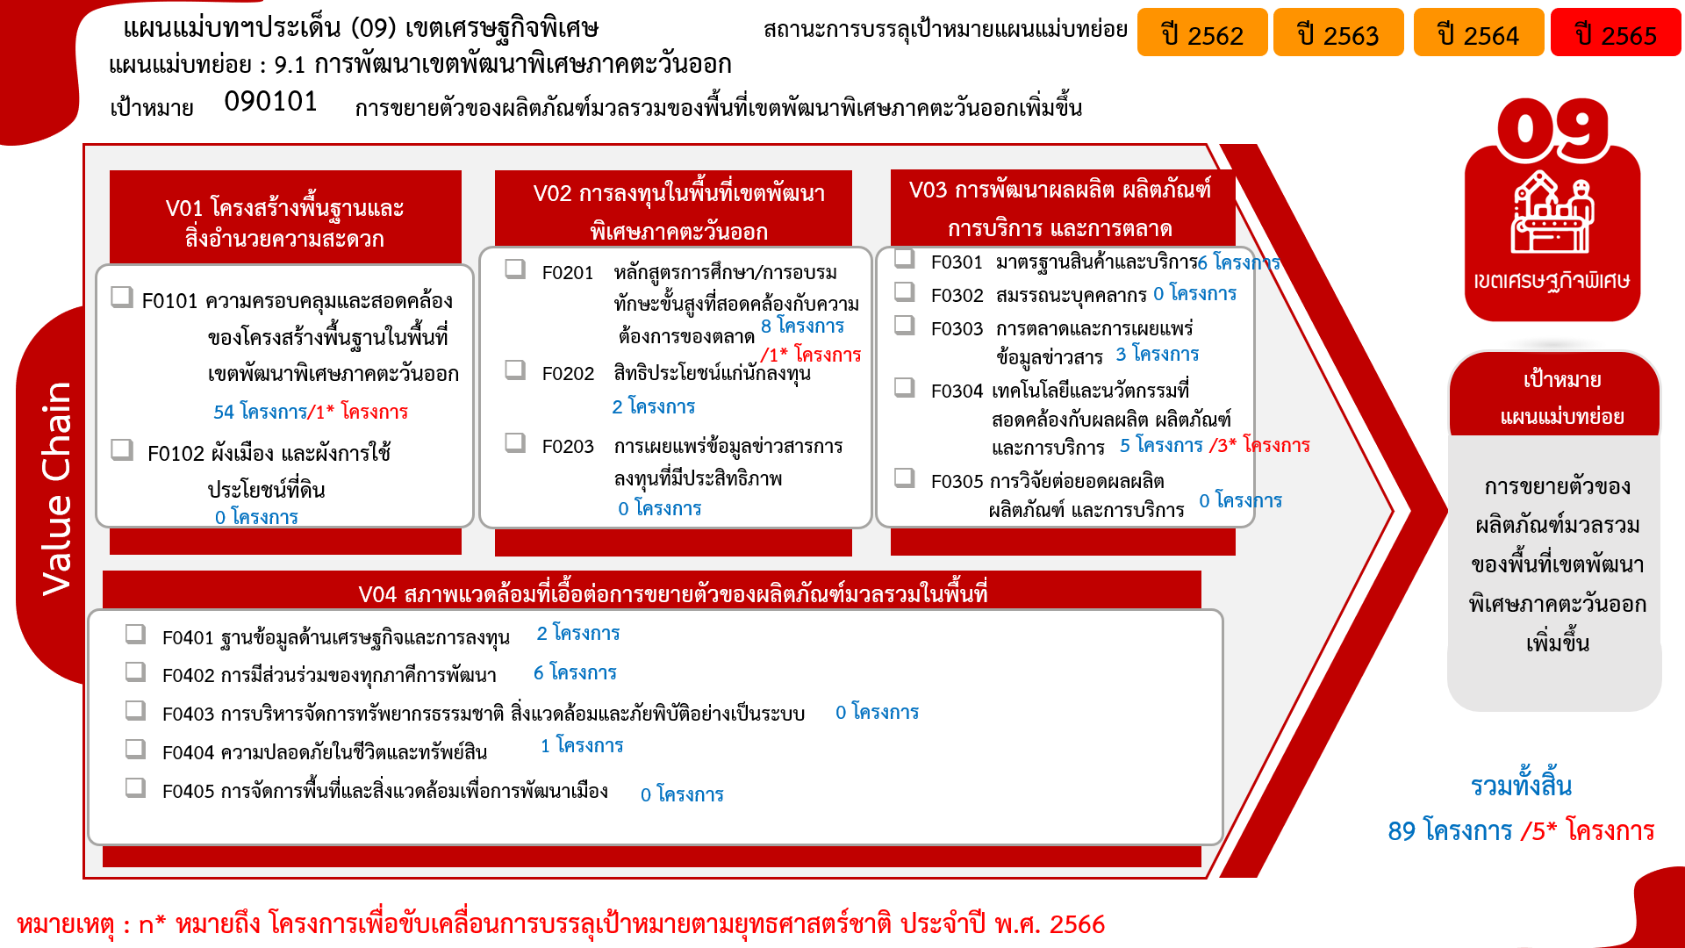
...
 |  | 2562 | 2563 | 2564 | 2565 | 2566 | Grand Total
 |  | 19 | 14 | 19 | 1 | 1 | 55
 |  | 19 | 14 | 19 | 1 | 1 | 55
 |  |  | 1 | 6 | 3 | 1 | 11
 |  |  | 1 | 1 | 1 | 1 | 4
 |  |  |  | 4 | 1 |  | 5
 |  |  |  | 1 | 1 |  | 2
 |  |  | 10 | 2 | 2 | 3 | 17
 |  |  | 2 | 2 | 2 |  | 6
 |  |  | 5 |  |  | 3 | 8
 |  |  | 3 |  |  |  | 3
090101V04 | 1 |  |  | 2 | 6 |  | 9
090101V04F02 |  |  |  | 2 | 4 |  | 6
090101V04F04 | 1 |  |  |  |  |  | 1
090101V04F01 |  |  |  |  | 2 |  | 2
V0 |  |  | 2 |  |  |  | 2
F00 |  |  | 2 |  |  |  | 2
Grand Total | 2 | 19 | 27 | 29 | 12 | 5 | 94

โครงการที่ไม่สอดคล้องกับองค์ประกอบและปัจจัยใดของเป้าหมายแผนแม่บทย่อย จำนวน 2 โครงการ
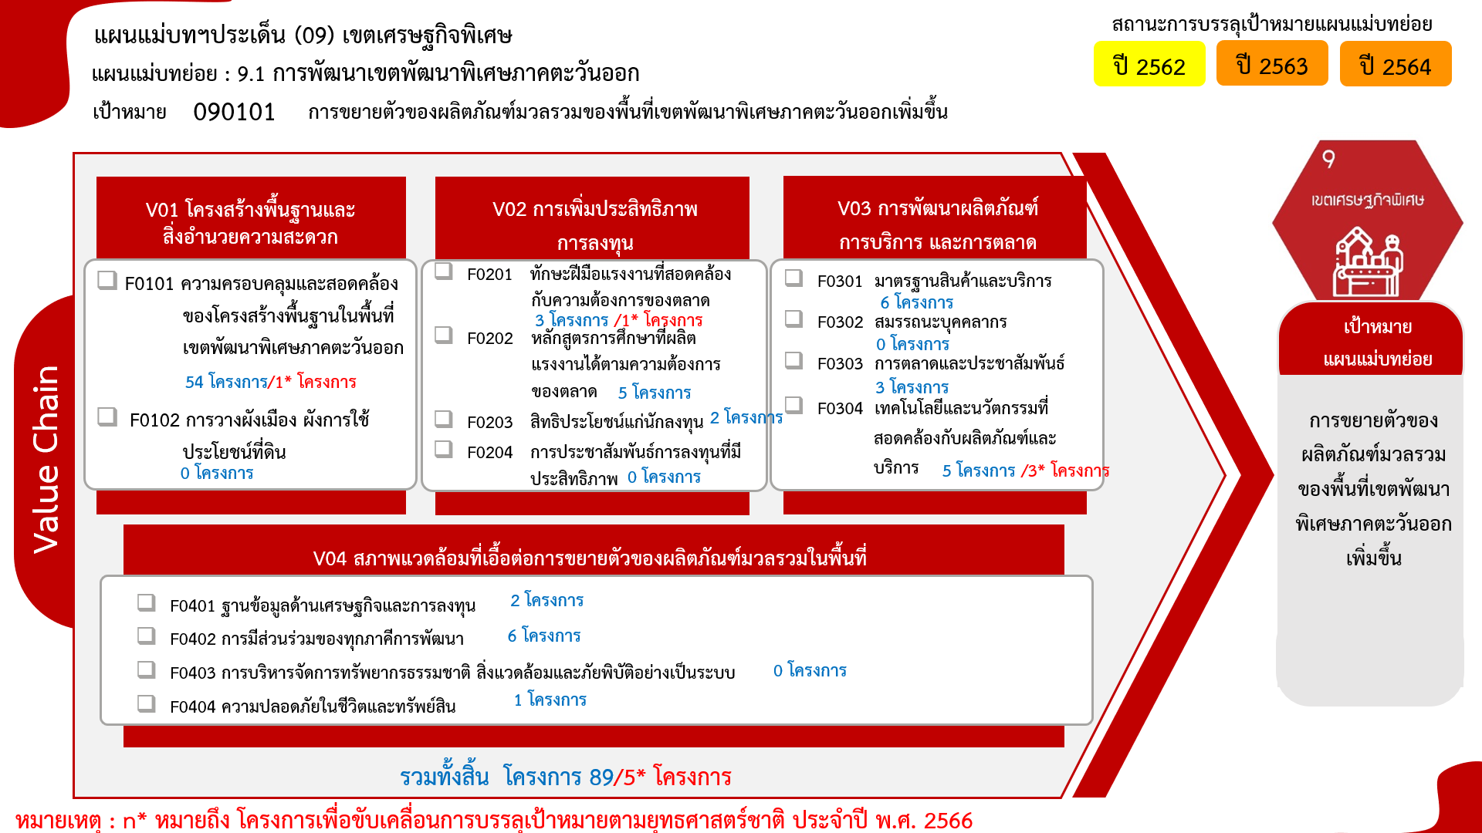
*F00 หมายถึงโครงการไม่สอดคล้องกับองค์ประกอบและปัจจัยใดของเป้าหมายแผนแม่บทย่อย

